第1次
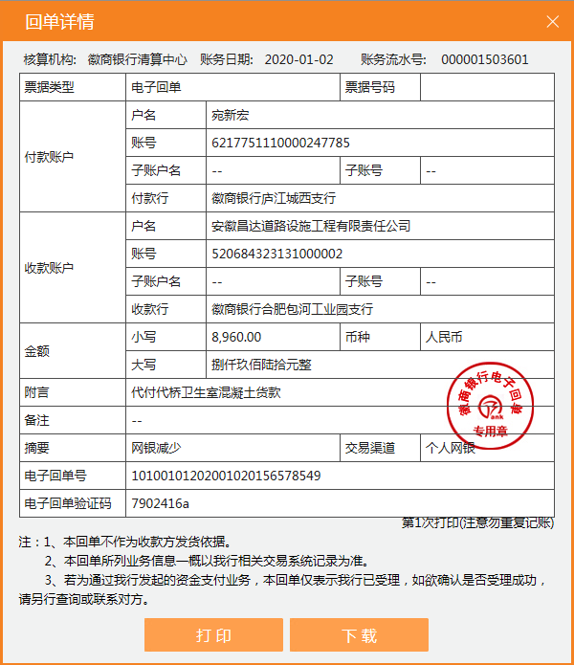
工程款支付证书
工程名称 |  | 庐江县白山镇代桥村卫生室工程 |  |  |  |  | 建设单位 |  | 庐江县白山镇人民政府 |  |  |  | ERP编号 |  | 11680 | 档案编号 |  | 2019038
合同金额 |  | 740,000.00 |  |  | 中标时间 | 2019-10-12 | 已提供工程资料 |  | 中标通知书、采购合同、投资协议、竣工、 |  |  |  | 保存地址 |  | 合肥 | 责任单位 |  | 安徽省十号大区
决算金额 |  | 632,876.15 |  |  | 决算时间 | 2020-08-24 | 项目部印章 |  | 无 |  |  |  | 施工人 |  | 宛新宏13856522848 | 区域责任人 | 施迎东 | 省办负责人 | 施迎东
序号 | 经营填写 |  |  |  |  | 工程填写 | 经营填写 |  |  | 财务填写 | 经营、工程、质安填写 |  | 区域负责人 |  | 申请部门填写财务核对 |  |  | 本次支付 金额 | 剩余款项
 | 到款情况 |  |  |  |  |  | 暂列金 |  |  | 代缴税金 | 其他扣款 |  | 预留款 |  | 成本票
 | 日期 | 工程款金额 | 周转金金额 | 到款银行 | 到款账户 | 完成进度 | 比例 | 金额 | 备注 | 金额 | 金额 | 备注 | 金额 | 备注 | 供货单位 | 合同额 | 成本票额
1 | 2020-01-02 |  | 8960.00 | 徽行-宛新宏 | 520684323131000000 |  |  |  |  |  |  |  |  |  | 庐江县中南混凝土有限公司-混凝土款 开户行：庐江农村商业银行矾山支行 账号：2000 0582 6241 1030 0000 034 |  |  | 8,960.00

合计 |  | 0 | 8960.00 |  |  |  | - | 0.00 |  | 0.00 | 0.00 | - | 0.00 | - | - |  |  | 8,960.00 | 0.00
本次结算、支付明细 |  | 应支付金额 |  |  | 8960.00 |  | 本次支付金额 |  |  |  |  | 小写 | 8,960.00
 |  | 已支付金额 |  |  | 0.00 |  |  |  |  |  |  | 大写 | 捌仟玖佰陆拾元整

第二次
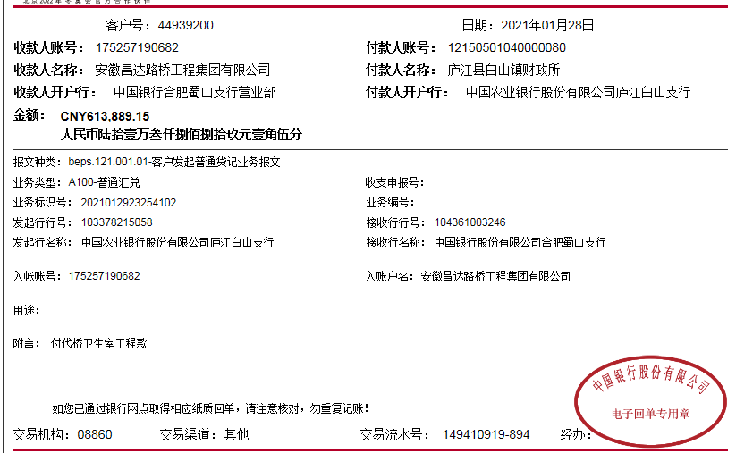
工程款支付证书
工程名称 |  | 庐江县白山镇代桥村卫生室工程 |  |  |  |  | 建设单位 |  | 庐江县白山镇人民政府 |  |  |  | ERP编号 |  | 11680 | 档案编号 |  | 2019038
合同金额 |  | 740,000.00 |  |  | 中标时间 | 2019-10-12 | 已提供工程资料 |  | 中标通知书、采购合同、投资协议、竣工、 |  |  |  | 保存地址 |  | 合肥 | 责任单位 |  | 安徽省十号大区
决算金额 |  | 632,876.15 |  |  | 决算时间 | 2020-08-24 | 项目部印章 |  | 无 |  |  |  | 施工人 |  | 宛新宏13856522848 | 区域责任人 | 施迎东 | 省办负责人 | 施迎东
序号 | 经营填写 |  |  |  |  | 工程填写 | 经营填写 |  |  | 财务填写 | 经营、工程、质安填写 |  | 区域负责人 |  | 申请部门填写财务核对 |  |  | 本次支付 金额 | 剩余款项
 | 到款情况 |  |  |  |  |  | 暂列金 |  |  | 代缴税金 | 其他扣款 |  | 预留款 |  | 成本票
 | 日期 | 工程款金额 | 周转金金额 | 到款银行 | 到款账户 | 完成进度 | 比例 | 金额 | 备注 | 金额 | 金额 | 备注 | 金额 | 备注 | 供货单位 | 合同额 | 成本票额
1 | 2020-01-02 |  | 8960.00 | 徽行-宛新宏 | 520684323131000000 |  |  |  |  |  |  |  |  |  | 庐江县中南混凝土有限公司-混凝土款 开户行：庐江农村商业银行矾山支行 账号：2000 0582 6241 1030 0000 034 |  |  | 8,960.00
2 | 2021-01-28 | 613,889.15 |  | 中行蜀山支行 | 1752 5719 0682 |  | 10.0% | 63,287.62 | 全部管理费 | 52442.62 | 200.00 | 转账费 |  |  | 笪小望-劳务 | 77,970.00 | 77,970.00 | 77,970.00
 |  |  |  |  |  |  |  |  |  |  |  |  |  |  | 宛新流-机械劳务 | 98,100.00 | 98,100.00 | 98,100.00
 |  |  |  |  |  |  |  |  |  |  |  |  |  |  | 笪久燕-机械劳务 | 65,517.00 | 65,517.00 | 65,517.00
 |  |  |  |  |  |  |  |  |  |  |  |  |  |  | 庐江县昌东商贸有限公司-混凝土 | 79,155.00 | 79,155.00 | 79,155.00

合计 |  | 613889.15 | 8960.00 |  |  |  | - | 63,287.62 |  | 52,442.62 | 200.00 | - | 0.00 | - | - |  |  | 329,702.00 | 177216.92
本次结算、支付明细 |  | 应支付金额 |  |  | 320742.00 |  | 本次支付金额 |  |  |  |  | 小写 | 320,742.00
 |  | 已支付金额 |  |  | 0.00 |  |  |  |  |  |  | 大写 | 捌仟玖佰陆拾元整

3-1
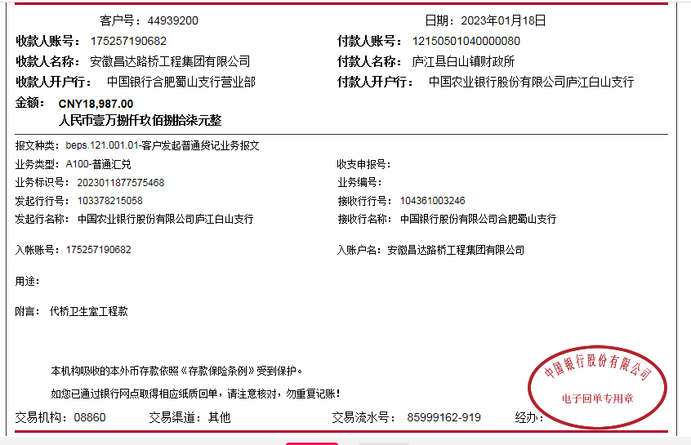
工程款支付证书
工程名称 |  | 庐江县白山镇代桥村卫生室工程 |  |  |  |  | 建设单位 |  | 庐江县白山镇人民政府 |  |  |  | ERP编号 |  | 11680 | 档案编号 |  | 2019038
合同金额 |  | 740,000.00 |  |  | 中标时间 | 2019-10-12 | 已提供工程资料 |  | 中标通知书、采购合同、投资协议、竣工、终结结算、不领章承诺书 |  |  |  | 保存地址 |  | 合肥 | 责任单位 |  | 安徽省十号大区
决算金额 |  | 632,876.15 |  |  | 决算时间 | 2020-08-24 | 项目部印章 |  | 无 |  |  |  | 施工人 |  | 宛新宏13856522848 | 区域责任人 | 施迎东 | 省办负责人 | 施迎东
序号 | 经营填写 |  |  |  |  | 工程填写 | 经营填写 |  |  | 财务填写 | 经营、工程、质安填写 |  | 区域负责人 |  | 申请部门填写财务核对 |  |  | 本次支付 金额 | 剩余款项
 | 到款情况 |  |  |  |  |  | 暂列金 |  |  | 代缴税金 | 其他扣款 |  | 预留款 |  | 成本票
 | 日期 | 工程款金额 | 周转金金额 | 到款银行 | 到款账户 | 完成进度 | 比例 | 金额 | 备注 | 金额 | 金额 | 备注 | 金额 | 备注 | 供货单位 | 合同额 | 成本票额
1 | 2020-01-02 |  | 8960.00 | 徽行-宛新宏 | 520684323131000000 |  |  |  |  |  |  |  |  |  | 庐江县中南混凝土有限公司-混凝土款 开户行：庐江农村商业银行矾山支行 账号：2000 0582 6241 1030 0000 034 |  |  | 8,960.00
2 | 2021-01-28 | 613,889.15 |  | 中行蜀山支行 | 1752 5719 0682 |  | 10.0% | 63,287.62 | 全部管理费 | 52442.62 | 200.00 | 转账费 |  |  | 笪小望-劳务 | 77,970.00 | 77,970.00 | 77,970.00
 |  |  |  |  |  |  |  |  |  |  |  |  |  |  | 宛新流-机械劳务 | 98,100.00 | 98,100.00 | 98,100.00
 |  |  |  |  |  |  |  |  |  |  |  |  |  |  | 笪久燕-机械劳务 | 65,517.00 | 65,517.00 | 65,517.00
 |  |  |  |  |  |  |  |  |  |  |  |  |  |  | 庐江县昌东商贸有限公司-混凝土 | 79,155.00 | 79,155.00 | 79,155.00
3 | 2021-03-16 |  |  |  |  |  |  | 0.00 |  |  | 100.00 | 转账费 |  |  | 宛新红-退垫付材料款 |  |  | 177,116.91
4 | 2023-01-18 | 18,987.00 |  | 中行蜀山支行 | 1752 5719 0682 |  |  |  |  |  | 50.00 | 转账费 |  |  |  |  |  | 18,937.00

合计 |  | 632876.15 | 8960.00 |  |  |  | - | 63,287.62 |  | 52,442.62 | 350.00 | - | 0.00 | - | - |  |  | 525,755.91 | 0.00
本次结算、支付明细 |  | 应支付金额 |  |  | 177116.91 |  | 本次支付金额 |  |  |  |  | 小写 | 177,116.91
 |  | 已支付金额 |  |  | 0.00 |  |  |  |  |  |  | 大写 | RMB177116.91

